Blad1
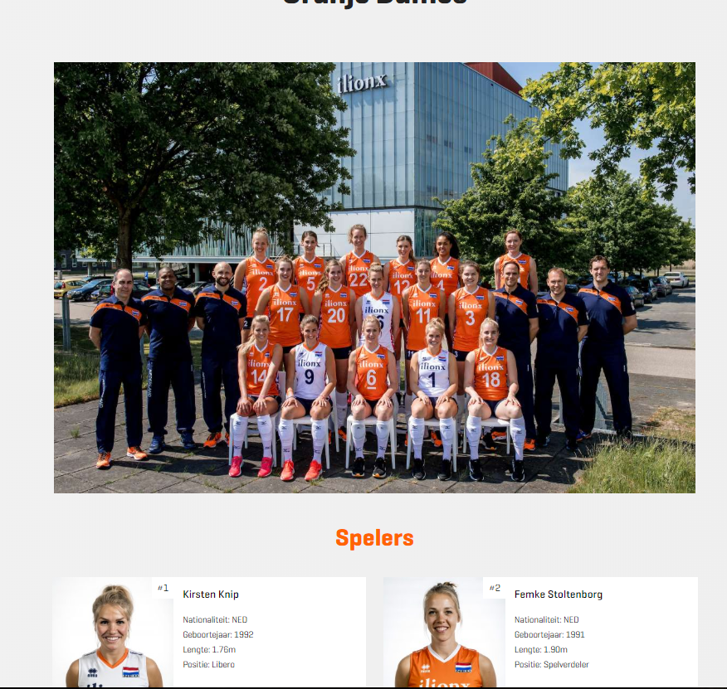
 | NUL | EEN
team | team
naam |  | naam
achternaam |  | achternaam
nationaliteit |  | nationaliteit
geboortejaar |  | geboortejaar
lengte |  | lengte
positie |  | positie

